红外遥控器键值
按键 | CH- | CH | CH+
16进制2字节码 | A2 5D | 62 9D | E2 1D | 例如：A25D (H) = 41565 (D)
10进制键值 | 41565 | 25245 | 57885
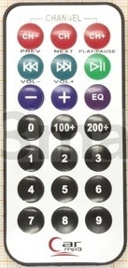
按键 | |<< | >>| | >|
16进制2字节码 | 22 DD | 02 FD | C2 3D
10进制键值 | 8925 | 765 | 49725

按键 | - | + | EQ
16进制2字节码 | E0 1F | A8 57 | 90 6F
10进制键值 | 57375 | 43095 | 36975

按键 | 0 | 100+ | 200+
16进制2字节码 | 68 97 | 98 67 | B0 4F
10进制键值 | 26775 | 39015 | 45135

按键 | 1 | 2 | 3
16进制2字节码 | 30 CF | 18 E7 | 7A 85
10进制键值 | 12495 | 6375 | 31365

按键 | 4 | 5 | 6 | 前面两个字节为 00 FF
16进制2字节码 | 10 EF | 38 C7 | 5A A5
10进制键值 | 4335 | 14535 | 23205

按键 | 7 | 8 | 9
16进制2字节码 | 42 BD | 4A B5 | 52 AD
10进制键值 | 17085 | 19125 | 21165

